Mapa de categorização de proble
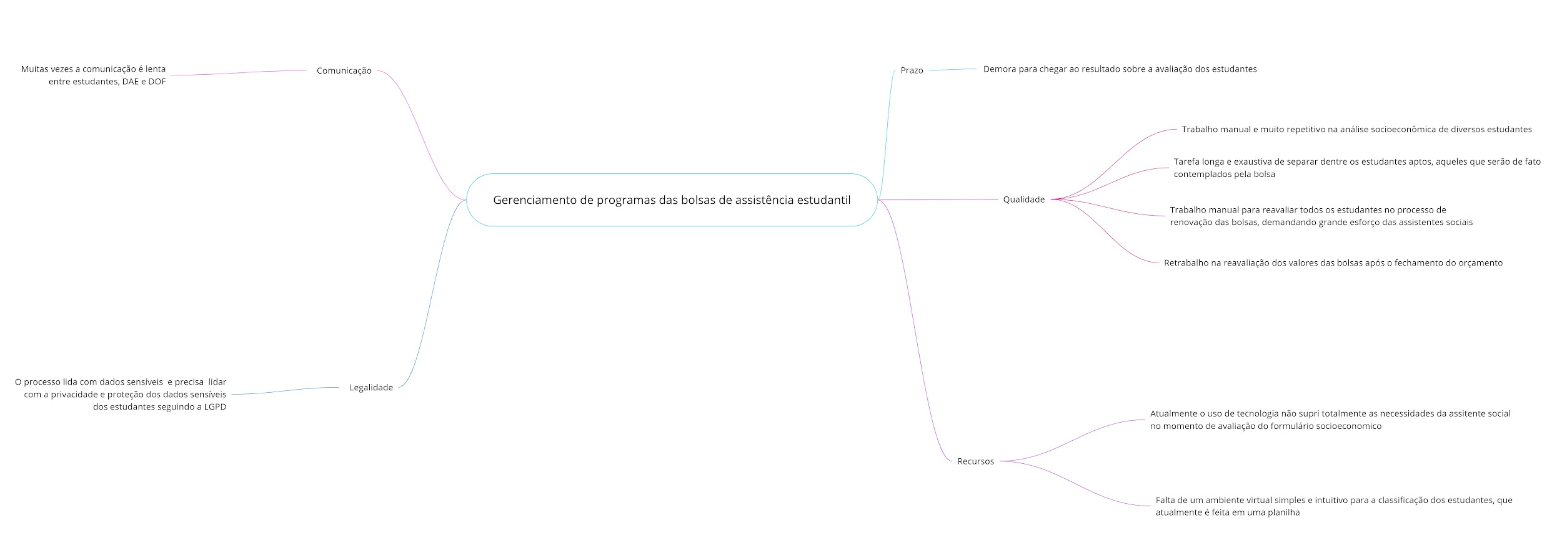

d

Diagrama Ishikawa 1
DIAGRAMA DE ISHIKAWA - Causa e Efeito

Gestão
Procedimentos e Normas
Pessoas
Tecnologia
Ambiente de trabalho
Fatores externos

 | Muito tempo para analisar todas as solicitações

Muito trabalho é direcionado a um departamento com poucas pessoas |  |  |  | Muitos estudantes (cerca de 8 mil) solicitam bolsa

 |  | Mesmo existindo uma equipe, apenas uma pessoa tem autonomia de decidir(a assistente social) |  | Apenas uma assistente social por campus


 |  |  |  |  | Demora para chegar ao resultado sobre a avaliação dos estudantes

Atualmente é feito com planilhas, que dificulta uma visão do todo |  |  |  | Comunicação falha em alguns momentos com outros departamentos e estudantes

Não há um sistema que automotize nenhuma parte da análise | Além desse processo ser muito custoso de tempo, as assistentes sociais tem outras tarefas para realizar em paralelo no departamento |  | Orçamento limitado

Diagrama Ishikawa 2
Gestão
Procedimentos e Normas
Pessoas
Tecnologia
Ambiente de trabalho
Fatores externos

DIAGRAMA DE ISHIKAWA - Causa e Efeito

 | Subjetividade da seleção prolonga a tarefa

Distribuição de tarefas |  |  |  |  | Equipe pequena para alta demanda de formulário com o uso do sistema atual

 |  | Tarefa repetitiva, e não possui uma automatização

 |  |  |  |  |  | Selecionar os alunos atráves da análise socioeconômica
 |  |  | Falta de informação nas resposas do formulário podem atrasar a análise do mesmo

Sistema ainda possui falta de funcionalidades para organização dos estudantes |  | Varias demandas que geram diferentes tipos de processo fora do escopo |  |  | Demanda imprevísivel

Planilha gerada para análise não é intuitiva | Ambiente de constante mudança |  |  | Estudantes pode cometer falhas no preenchimento do formulário que atrasa o processo

Diagrama Ishikawa 3
Gestão
Procedimentos e Normas
Pessoas
Tecnologia
Fatores Externos
Orçamento

DIAGRAMA DE ISHIKAWA - Causa e Efeito

 | A decisão final sobre os contemplados deve sempre ser da assistente social

Dificuldade de divisão de tarefas |  |  |  |  | Cada campus conta com apenas 1 assistente social

Apenas a assistente social faz essa função de selecionar os estudantes |  | Processo subjetivo que não pode ser 100% automatizado |  |  | Muitos estudantes em estado de vulnerabilidade social

 |  |  | Os dados são sensíveis e não podem ser acessados por qualquer pessoa |  |  | Tarefa longa e exaustiva das assistentes sociais de separar dentre os estudantes aptos, aqueles que serão de fato contemplados pela bolsa

Falta de uma tecnologia adequada que consiga automatizar partes desse trabalho
 |  |  | O estudante pode esquecer de enviar documentos

Grande quantidade de dados dificulta a manipulação da planilha |  | Grande quantidade de dados e informações |  |  | Necessidade de seleção dos alunos pelo baixo orçamento

 | O programa tem muitas inscrições |  |  | Falta de recursos

A tecnologia utilizada (planilhas do exel) é pouco intuitiva e amigável com o usuário

